Plan1
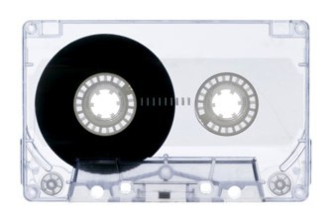
Música | Tempo | Bin A | Bin B | Lado A | Lado B |  | Tempo: | 0:30:00
Música 1 | 0:04:49 | 0 | 1 | 0:00:00 | 0:04:49
Música 2 | 0:04:18 | 0 | 0 | 0:00:00 | 0:00:00
Música 3 | 0:06:14 | 0 | 1 | 0:00:00 | 0:06:14
Música 4 | 0:06:04 | 0 | 1 | 0:00:00 | 0:06:04
Música 5 | 0:03:37 | 0 | 0 | 0:00:00 | 0:00:00
Música 6 | 0:02:54 | 0 | 0 | 0:00:00 | 0:00:00
Música 7 | 0:03:12 | 0 | 0 | 0:00:00 | 0:00:00
Música 8 | 0:03:36 | 1 | 0 | 0:03:36 | 0:00:00
Música 9 | 0:03:54 | 1 | 0 | 0:03:54 | 0:00:00
Música 10 | 0:03:46 | 0 | 0 | 0:00:00 | 0:00:00 | Total: 60 minutos
Música 11 | 0:06:34 | 0 | 1 | 0:00:00 | 0:06:34 | 30 minutos por lado
Música 12 | 0:07:45 | 1 | 0 | 0:07:45 | 0:00:00
Música 13 | 0:06:46 | 1 | 0 | 0:06:46 | 0:00:00
Música 14 | 0:07:51 | 1 | 0 | 0:07:51 | 0:00:00
Música 15 | 0:06:17 | 0 | 1 | 0:00:00 | 0:06:17
 | 1:17:37 |  |  | 0:29:52 | 0:29:58

